rozdzial 3 - energia el
Tabl. 3. Syntetyczny bilans energii elektrycznej [GWh] - Polska |  |  |  |  |  |  |  |  |  |  |  |  |  |  | POWRÓT
Wyszczególnienie | 2000 | 2005 | 2010 | 2011 | 2012 | 2013 | 2014 | 2015 | 2016 | 2017 | 2018 | 2019 | 2020
Przychód | 148,473 | 161,937 | 163,968 | 170,328 | 171,942 | 172,381 | 172,566 | 179,403 | 180,651 | 183,736 | 183,855 | 181,857 | 178,667
Produkcja | 145,183 | 156,935 | 157,658 | 163,548 | 162,139 | 164,580 | 159,058 | 164,944 | 166,634 | 170,465 | 170,039 | 163,989 | 158,043
Import* | 3,290 | 5,002 | 6,310 | 6,780 | 9,803 | 7,801 | 13,508 | 14,459 | 14,017 | 13,271 | 13,816 | 17,868 | 20,624
Rozchód | 148,473 | 161,937 | 163,968 | 170,328 | 171,942 | 172,381 | 172,566 | 179,403 | 180,651 | 183,736 | 183,855 | 181,857 | 178,667
Zużycie | 138,810 | 145,749 | 156,304 | 158,306 | 159,299 | 160,059 | 161,224 | 164,610 | 168,633 | 172,752 | 175,734 | 174,612 | 171,310
Eksport* | 9,663 | 16,188 | 7,664 | 12,022 | 12,643 | 12,322 | 11,342 | 14,793 | 12,018 | 10,984 | 8,121 | 7,245 | 7,357
* Przepływy fizyczne
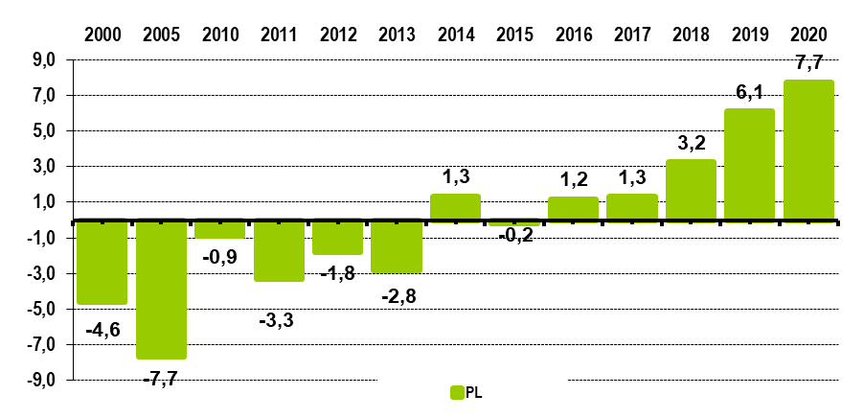
Wykres 1. Zależność elektroenergetyczna [%]

 |  |  |  |  |  |  | POWRÓT

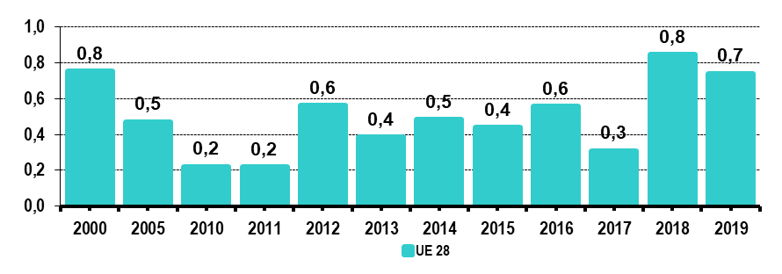

Tabl. 4. Wymiana energii elektrycznej z zagranicą [GWh] - Polska
Wyszczególnienie | 2000 | 2005 | 2010 | 2011 | 2012 | 2013 | 2014 | 2015 | 2016 | 2017 | 2018 | 2019 | 2020 |  | POWRÓT
Import * | 3,290 | 5,002 | 6,310 | 6,780 | 9,803 | 7,801 | 13,508 | 14,459 | 14,017 | 13,271 | 13,816 | 17,868 | 20,624
Białoruś | 163 | 874 | - | - | - | - | - | - | - | - | - | - | -
Czechy | 64 | 63 | 137 | 44 | 75 | 182 | 520 | 208 | 506 | 374 | 609 | 1,021 | 1,865
Niemcy | - | - | - | - | - | - | - | 14 | 1,034 | 1,537 | 1,615 | 2,280 | 2,159
Słowacja | 2,005 | 2,264 | 5,331 | 5,136 | 6,048 | 5,452 | 9,204 | 10,659 | 8,754 | 7,340 | 7,055 | 10,086 | 11,235
Szwecja | 3 | - | 82 | 27 | 2 | 122 | 6 | 0 | 3 | - | 28 | 27 | 93
Litwa | 425 | 817 | 760 | 1,514 | 2,673 | 1,016 | 3,092 | 3,512 | 2,764 | 3,125 | 3,098 | 3,077 | 3,789
Ukraina | 629 | 983 | - | 60 | 1,005 | 1,029 | 686 | 66 | 957 | 895 | 1,410 | 1,377 | 1,484
Eksport * | 9,663 | 16,188 | 7,664 | 12,022 | 12,643 | 12,322 | 11,342 | 14,793 | 12,018 | 10,984 | 8,121 | 7,245 | 7,357
Białoruś | - | - | - | 18 | - | - | - | - | - | - | - | - | -
Czechy | 7,219 | 11,167 | 5,504 | 8,243 | 8,844 | 7,846 | 7,683 | 9,765 | 7,201 | 5,946 | 3,772 | 3,408 | 3,797
Niemcy | 688 | 1,046 | 167 | 432 | 172 | 539 | 51 | 18 | 15 | 21 | 21 | 20 | 12
Słowacja | 1,702 | 2,792 | 1,499 | 3,052 | 3,498 | 3,173 | 3,500 | 4,926 | 4,187 | 4,372 | 3,235 | 3,245 | 3,155
Szwecja | 54 | 1,182 | 494 | 277 | 129 | 764 | 108 | 20 | 176 | 151 | 376 | 188 | 13
Litwa | - | - | - | - | - | - | - | 64 | 440 | 494 | 717 | 385 | 381
Ukraina | - | - | - | - | - | - | - | - | - | - | - | - | -
* Przepływy fizyczne

Tabl. 5. Produkcja energii elektrycznej [GWh] - Polska
Wyszczególnienie | 2000 | 2005 | 2010 | 2011 | 2012 | 2013 | 2014 | 2015 | 2016 | 2017 | 2018 | 2019 | 2020 |  | POWRÓT
Ogółem | 145,183 | 156,935 | 157,658 | 163,548 | 162,139 | 164,580 | 159,058 | 164,944 | 166,634 | 170,465 | 170,039 | 163,989 | 158,043
Energetyka zawodowa | 137,979 | 148,915 | 150,107 | 155,685 | 154,296 | 156,429 | 151,073 | 156,527 | 156,756 | 158,975 | 155,726 | 147,613 | 141,370
Energetyka przemysłowa | 7,204 | 8,020 | 7,551 | 7,863 | 7,843 | 8,151 | 7,985 | 8,417 | 9,878 | 11,490 | 14,313 | 16,376 | 16,673

Udział CHP w produkcji krajowej [%] | . | 16.8 | 17.6 | 16.6 | 16.7 | 15.9 | 15.1 | 16.2 | 16.7 | 16.8 | 17.1 | 18.1 | 18.9
Udział wysokosprawnej kogeneracji w produkcji krajowej [%] | . | . | 17.1 | 16.1 | 16.3 | 15.1 | 14.4 | 15.9 | 16.1 | 16.5 | 16.6 | 17.8 | 18.3

Tabl. 6. Struktura produkcji energii elektrycznej [%]
Wyszczególnienie |  | 2000 | 2005 | 2010 | 2011 | 2012 | 2013 | 2014 | 2015 | 2016 | 2017 | 2018 | 2019 | 2020 | POWRÓT
Paliwa stałe | PL | 93.6 | 90.6 | 86.6 | 85.5 | 83.0 | 83.7 | 81.4 | 79.1 | 78.2 | 76.9 | 76.8 | 72.1 | 68.0
 | UE 28 | 30.5 | 28.6 | 24.4 | 25.5 | 27.1 | 26.4 | 25.0 | 24.2 | 21.2 | 20.1 | 18.7 | 14.2 | .
Paliwa gazowe | PL | 2.0 | 4.2 | 4.2 | 4.7 | 5.0 | 4.4 | 4.6 | 5.3 | 6.3 | 7.2 | 8.9 | 10.4 | 12.2
 | UE 28 | 16.9 | 21.2 | 23.7 | 22.3 | 18.6 | 16.6 | 15.4 | 16.4 | 19.7 | 21.1 | 20.0 | 22.6 | .
Paliwa ciekłe | PL | 1.3 | 1.8 | 1.8 | 1.5 | 1.3 | 1.1 | 1.0 | 1.3 | 1.4 | 1.2 | 1.1 | 1.1 | 1.1
 | UE 28 | 6.2 | 4.6 | 2.9 | 2.6 | 2.5 | 2.2 | 2.1 | 2.2 | 2.1 | 1.8 | 1.7 | 1.7 | .
OZE | PL | 1.6 | 2.4 | 6.9 | 8.0 | 10.4 | 10.4 | 12.5 | 13.8 | 13.7 | 14.1 | 12.7 | 16.0 | 18.4
 | UE 28 | 13.8 | 13.8 | 20.2 | 20.5 | 23.3 | 26.2 | 28.2 | 28.9 | 29.2 | 30.5 | 32.9 | 34.9 | .
Energia jądrowa | PL | _ | _ | _ | _ | _ | _ | _ | _ | _ | _ | _ | _ | _
 | UE 28 | 31.1 | 30.0 | 27.2 | 27.5 | 26.8 | 26.9 | 27.5 | 26.5 | 25.8 | 25.1 | 25.2 | 25.5 | .
Inne | PL | 1.5 | 1.0 | 0.5 | 0.3 | 0.3 | 0.4 | 0.5 | 0.5 | 0.5 | 0.5 | 0.6 | 0.3 | 0.3
 | UE 28 | 1.5 | 1.8 | 1.6 | 1.6 | 1.7 | 1.7 | 1.8 | 1.8 | 1.9 | 1.4 | 1.5 | 1.1 | .

Tabl. 7. Produkcja energii elektrycznej wg nośników [GWh] - Polska
Wyszczególnienie | 2000 | 2005 | 2010 | 2011 | 2012 | 2013 | 2014 | 2015 | 2016 | 2017 | 2018 | 2019 | 2020 |  | POWRÓT
Ogółem | 145,183 | 156,936 | 157,658 | 163,548 | 162,139 | 164,580 | 159,058 | 164,944 | 166,634 | 170,465 | 170,039 | 163,989 | 158,043
Węgiel kamienny | 86,211 | 87,402 | 87,799 | 87,326 | 80,528 | 81,568 | 76,162 | 77,693 | 79,550 | 79,022 | 81,257 | 76,538 | 69,668
Węgiel brunatny | 49,677 | 54,758 | 48,651 | 52,529 | 54,054 | 56,150 | 53,365 | 52,825 | 50,920 | 52,166 | 49,331 | 41,639 | 38,148
Gaz ziemny | 928 | 5,181 | 4,797 | 5,821 | 6,259 | 5,270 | 5,329 | 6,405 | 7,924 | 10,141 | 12,709 | 15,131 | 16,891
 | rok 2011
paliw stałych | 0.54039874082
paliw ciekłych | 0.26232948583
paliw gazowych | 0.1259181532
pozostałych nosników energii pierwotnej | 0.06610703043
 | rok 2011
paliw stałych | 0.54039874082
paliw ciekłych | 0.26232948583
paliw gazowych | 0.1259181532
pozostałych nosników energii pierwotnej | 0.06610703043
 | rok 2011
paliw stałych | 0.54039874082
paliw ciekłych | 0.26232948583
paliw gazowych | 0.1259181532
pozostałych nosników energii pierwotnej | 0.06610703043
 | rok 2011
paliw stałych | 0.54039874082
paliw ciekłych | 0.26232948583
paliw gazowych | 0.1259181532
pozostałych nosników energii pierwotnej | 0.06610703043
Pozostałe * | 6,035 | 5,748 | 5,522 | 4,735 | 4,419 | 4,526 | 4,361 | 5,342 | 5,434 | 5,087 | 5,162 | 5,326 | 5,110
OZE | 2,332 | 3,847 | 10,889 | 13,137 | 16,879 | 17,066 | 19,841 | 22,679 | 22,806 | 24,050 | 21,580 | 25,354 | 28,227
z tego: biogaz i biomasa | 221 | 1,511 | 6,305 | 7,601 | 10,094 | 8,622 | 9,976 | 9,932 | 7,955 | 6,416 | 6,511 | 7,578 | 8,350
woda | 2,106 | 2,201 | 2,920 | 2,331 | 2,037 | 2,439 | 2,182 | 1,832 | 2,139 | 2,560 | 1,970 | 1,958 | 2,118
wiatr | 5 | 135 | 1,664 | 3,205 | 4,747 | 6,004 | 7,676 | 10,858 | 12,588 | 14,909 | 12,799 | 15,107 | 15,800
ogniwa fotowoltaiczne | . | . | . | . | 1 | 1 | 7 | 57 | 124 | 165 | 300 | 711 | 1,958
* Paliwa ciekłe, gazy przemysłowe, nieorganiczne odpady przemysłowe i komunalne, z wody przepompowanej

Tabl. 8. Zużycie paliw do produkcji energii elektrycznej [ktoe] - Polska
Wyszczególnienie | 2000 | 2005 | 2010 | 2015 | 2017 | 2018 | 2019 | 2020 |  | POWRÓT
Ogółem | 30,840 | 32,419 | 32,328 | 31,719 | 31,071 | 31,246 | 28,826 | 26,628
Węgiel kamienny | 17,992 | 17,977 | 18,166 | 15,982 | 15,972 | 16,431 | 15,216 | 13,495
Węgiel brunatny | 11,830 | 12,584 | 11,226 | 11,972 | 11,705 | 11,012 | 9,329 | 8,598
Gaz ziemny | 180 | 750 | 674 | 845 | 1,296 | 1,720 | 2,004 | 2,309
Biogaz/biomasa | 7 | 208 | 1,260 | 1,933 | 1,137 | 1,156 | 1,320 | 1,406
Pozostałe paliwa | 831 | 901 | 1,002 | 988 | 962 | 926 | 956 | 821

Tabl. 9. Moc elektryczna osiągalna [MW] - Polska
Wyszczególnienie | 2000 | 2005 | 2010 | 2011 | 2012 | 2013 | 2014 | 2015 | 2016 | 2017 | 2018 | 2019 | 2020 |  | POWRÓT
Ogółem | 33,418 | 34,857 | 36,059 | 37,306 | 38,005 | 38,501 | 38,712 | 39,984 | 40,907 | 42,990 | 43,266 | 46,291 | 49,733
Energetyka zawodowa | 31,071 | 32,619 | 34,205 | 35,547 | 36,272 | 36,724 | 36,971 | 38,045 | 38,952 | 40,375 | 40,008 | 42,989 | 46,447
Energetyka przemysłowa | 2,347 | 2,238 | 1,854 | 1,759 | 1,733 | 1,777 | 1,741 | 1,939 | 1,955 | 2,615 | 3,258 | 3,302 | 3,286
w tym nowe moce z inwestycji | 388 | 114 | 564 | 1,675 | 1,000 | 958 | 613 | 1,412 | 841 | 2,173 | 949 | 3,181 | 4,306

Tabl. 10. Struktura mocy osiągalnej [%] - Polska
Wyszczególnienie | 2000 | 2005 | 2010 | 2011 | 2012 | 2013 | 2014 | 2015 | 2016 | 2017 | 2018 | 2019 | 2020 |  | POWRÓT
Węgiel kamienny | 66.3 | 63.2 | 61.2 | 58.1 | 55.8 | 54.0 | 53.2 | 51.3 | 49.8 | 50.0 | 49.6 | 50.5 | 48.6
Węgiel brunatny | 25.1 | 25.3 | 24.5 | 25.9 | 25.4 | 24.7 | 24.0 | 23.4 | 23.0 | 21.9 | 20.4 | 19.1 | 16.3
Gaz ziemny | 0.4 | 2.8 | 2.9 | 2.7 | 2.8 | 2.8 | 3.1 | 3.1 | 3.1 | 4.6 | 6.0 | 5.8 | 6.3
Pozostałe* | 5.7 | 5.6 | 5.4 | 5.1 | 5.3 | 5.2 | 5.0 | 4.8 | 4.7 | 4.7 | 4.7 | 4.3 | 4.1
Biogaz i biomasa | 0.0 | 0.2 | 0.4 | 0.8 | 1.5 | 2.1 | 2.3 | 2.6 | 2.5 | 2.4 | 2.4 | 2.3 | 2.2
Woda | 2.4 | 2.6 | 2.6 | 2.5 | 2.5 | 2.5 | 2.5 | 2.4 | 2.4 | 2.2 | 2.2 | 2.1 | 2.0
Wiatr | 0.0 | 0.3 | 3.1 | 4.8 | 6.7 | 8.8 | 9.9 | 12.2 | 14.0 | 13.4 | 13.3 | 12.6 | 12.7
Fotowoltaika | . | . | . | . | . | 0.0 | 0.1 | 0.3 | 0.5 | 0.7 | 1.3 | 3.3 | 8.0
* Paliwa ciekłe, gazy przemysłowe, nieorganiczne odpady przemysłowe i komunalne, z wody przepompowanej

Tabl. 11. Urządzenia sieciowe - Polska
Wyszczególnienie | 2000 | 2005 | 2010 | 2011 | 2012 | 2013 | 2014 | 2015 | 2016 | 2017 | 2018 | 2019 | 2020 |  | POWRÓT
Długość linii elektrycznych [tys. km] | 713.2 | 754.0 | 780.3 | 787.7 | 822.5 | 830.3 | 831.7 | 837.2 | 829.7 | 836.2 | 843.8 | 854.5 | 863.8
Najwyższego napięcia (750 – 220 kV) | 12.9 | 13.0 | 13.5 | 13.5 | 13.5 | 13.6 | 13.7 | 14.3 | 14.3 | 14.4 | 14.9 | 14.9 | 15.5
Wysokiego napięcia (110 kV) | 32.3 | 32.4 | 32.8 | 32.8 | 33.0 | 33.1 | 33.1 | 33.4 | 33.6 | 33.8 | 33.9 | 34.0 | 34.2
Średniego napięcia | 278.1 | 295.9 | 303.7 | 305.5 | 307.6 | 309.1 | 310.0 | 312.4 | 311.6 | 313.6 | 315.4 | 317.9 | 319.7
 | rok 2011
paliw stałych | 0.54039874082
paliw ciekłych | 0.26232948583
paliw gazowych | 0.1259181532
pozostałych nosników energii pierwotnej | 0.06610703043
 | rok 2011
paliw stałych | 0.54039874082
paliw ciekłych | 0.26232948583
paliw gazowych | 0.1259181532
pozostałych nosników energii pierwotnej | 0.06610703043
Niskiego napięcia | 389.9 | 412.8 | 430.3 | 435.9 | 468.3 | 474.5 | 475.0 | 477.1 | 470.1 | 474.4 | 479.5 | 487.7 | 494.4

Tabl. 12. Zapotrzebowanie mocy przy 50 Hz [MW] - Polska
Wyszczególnienie | 2000 | 2005 | 2010 | 2011 | 2012 | 2013 | 2014 | 2015 | 2016 | 2017 | 2018 | 2019 | 2020 |  | POWRÓT
Średnie w grudniu | 20,963 | 22,849 | 24,465 | 23,809 | 24,078 | 24,094 | 24,275 | 23,887 | 24,739 | 24,933 | 25,342 | 24,215 | 24,652
Maksymalne w roku | 22,289 | 23,477 | 25,449 | 24,780 | 25,845 | 24,761 | 25,535 | 25,101 | 25,546 | 26,231 | 26,448 | 26,398 | 26,209
Data (dzień, miesiąc) | 25.01 | 21.12 | 26.01 | 22.12 | 7.02 | 10.12 | 29.01 | 07.01 | 15.12 | 09.01 | 28.02 | 24.01 | 10.12

Tabl. 13. Sprzedaż energii elektrycznej na rynku hurtowym - Polska
Wyszczególnienie |  | Ilość [GWh] | Cena* [zł/MWh] | Ilość [GWh] | Cena* [zł/MWh] | Ilość [GWh] | Cena* [zł/MWh] | Ilość [GWh] | Cena* [zł/MWh] | Ilość [GWh] | Cena* [zł/MWh] |  |  |  | POWRÓT
 |  | 2016 |  | 2017 |  | 2018 |  | 2019 |  | 2020
Razem wytwórcy (energetyka zawodowa) |  | 151,307 | 169.6 | 147,764 | 165.9 | 152,092 | 185.3 | 157,774 | 246.2 | 151,028 | 265.7
 | w tym przedsiębiorstwa obrotu | 70,531 | 169.5 | 108,966 | 165.7 | 105,999 | 178.2 | 59,490 | 226.9 | 34,813 | 252.0
 | giełda towarowa | 66,882 | 168.5 | 28,326 | 162.4 | 35,067 | 193.1 | 78,424 | 256.1 | 102,722 | 271.3
 | rynek bilansujący | 10,832 | 177.2 | 8,700 | 180.1 | 9,192 | 238.5 | 11,926 | 269.8 | 10,974 | 253.2
Razem przedsiębiorstwa obrotu |  | 244,035 | 171.1 | 211,605 | 166.1 | 225,060 | 188.6 | 250,192 | 241.1 | 239,509 | 250.4
 | w tym przedsiębiorstwa obrotu | 131,346 | 173.2 | 129,443 | 168.0 | 130,162 | 182.9 | 122,750 | 243.6 | 110,355 | 262.4
 | giełda towarowa | 92,294 | 170.5 | 62,691 | 164.3 | 70,114 | 195.5 | 105,858 | 239.8 | 97,019 | 242.2
 | rynek bilansujący | 5,322 | 152.0 | 5,952 | 157.0 | 6,413 | 219.3 | 7,508 | 219.5 | 6,604 | 191.5
* Cena nie zawiera akcyzy

Tabl. 14. Sprzedaż energii elektrycznej odbiorcom końcowym z sieci operatorów systemów dystrybucyjnych - Polska
Wyszczególnienie | 2000 | 2005 | 2010 | 2011 | 2012 | 2013 | 2014 | 2015 | 2016 | 2017 | 2018 | 2019 | 2020 |  | POWRÓT
Liczba odbiorców [tys. odb.] | 15,289 | 15,762 | 16,488 | 16,617 | 16,742 | 16,860 | 16,996 | 17,168 | 17,363 | 17,503 | 17,714 | 17,935 | 18,185
Miasto | 9,985 | 10,344 | 10,821 | 10,972 | 11,087 | 11,124 | 11,228 | 11,342 | 11,478 | 11,568 | 11,717 | 11,889 | 12,023
Wieś | 5,303 | 5,418 | 5,667 | 5,644 | 5,655 | 5,735 | 5,768 | 5,826 | 5,885 | 5,935 | 5,997 | 6,046 | 6,162
Liczba odbiorców wg napięć [tys. odb.]
Odbiorcy na WN | 0.3 | 0.3 | 0.3 | 0.3 | 0.3 | 0.3 | 0.4 | 0.4 | 0.5 | 0.5 | 0.5 | 0.5 | 0.6
w tym TPA | . | 0.1 | 0.2 | 0.2 | 0.2 | 0.2 | 0.3 | 0.3 | 0.4 | 0.5 | 0.5 | 0.5 | 0.5
Odbiorcy na SN | 26.2 | 27.4 | 31.3 | 32.2 | 33.3 | 34.3 | 35.3 | 36.5 | 37.4 | 38.3 | 39.5 | 40.9 | 42.1
w tym TPA | . | 0.1 | 4.0 | 6.1 | 8.4 | 10.7 | 12.9 | 15.2 | 17.0 | 18.6 | 20.4 | 22.0 | 23.6
Odbiorcy komercyjni na nN | 1,925 | 2,086 | 2,256 | 2,278 | 2,288 | 2,291 | 2,324 | 2,267 | 2,242 | 2,266 | 2,277 | 2,306 | 2,510
w tym TPA | . | . | . | . | . | . | 627 | 533 | 575 | 590 | 589 | 590 | 606
Gospodarstwa domowe i małe rolne | 13,337 | 13,648 | 14,200 | 14,306 | 14,421 | 14,534 | 14,636 | 14,864 | 15,083 | 15,198 | 15,397 | 15,588 | 15,633
w tym TPA | . | . | . | . | . | . | 183 | 364 | 347 | 273 | 191 | 150 | 166

Tabl. 15. Dostawy energii elektrycznej [GWh] - Polska
Wyszczególnienie | 2000 | 2005 | 2010 | 2011 | 2012 | 2013 | 2014 | 2015 | 2016 | 2017 | 2018 | 2019 | 2020 |  | POWRÓT
Ogółem | 100,506 | 106,523 | 117,814 | 120,093 | 121,032 | 121,830 | 123,849 | 126,521 | 129,808 | 133,009 | 135,949 | 135,157 | 131,524
Odbiorcy na WN | 26,472 | 24,169 | 23,352 | 24,635 | 24,633 | 24,348 | 25,044 | 25,501 | 24,919 | 25,414 | 25,786 | 25,195 | 24,413
w tym TPA | . | 9,858 | 15,764 | 18,476 | 20,230 | 20,381 | 21,285 | 21,871 | 22,123 | 22,909 | 23,474 | 22,790 | 22,260
Odbiorcy na SN | 29,565 | 34,526 | 40,433 | 41,853 | 42,629 | 43,584 | 45,265 | 47,174 | 49,611 | 51,677 | 53,844 | 53,860 | 51,677
w tym TPA | . | 1,128 | 12,994 | 18,563 | 21,741 | 24,489 | 27,437 | 30,774 | 34,062 | 36,664 | 39,070 | 39,465 | 38,309
Odbiorcy komercyjni na nN | 18,682 | 21,492 | 24,216 | 24,171 | 24,273 | 24,271 | 24,504 | 24,375 | 24,888 | 25,599 | 25,813 | 25,484 | 24,751
w tym TPA | . | . | 2,864 | 5,007 | 7,489 | 9,188 | 11,383 | 12,210 | 13,351 | 13,816 | 14,178 | 13,758 | 13,083
Gospodarstwa domowe i małe rolne | 25,787 | 26,336 | 29,813 | 29,435 | 29,498 | 29,627 | 29,037 | 29,471 | 30,390 | 30,319 | 30,506 | 30,618 | 30,682
w tym TPA | . | . | . | . | . | . | 592 | 1,120 | 1,150 | 1,027 | 873 | 675 | 852

Tabl. 16. Ceny energii elektrycznej [zł/MWh] (bez podatku VAT, od 2010 r. bez akcyzy) - Polska
Wyszczególnienie | 2000 | 2005 | 2010 | 2011 | 2012 | 2013 | 2014 | 2015 | 2016 | 2017 | 2018 | 2019 | 2020 |  | POWRÓT
Odbiorcy na WN - umowy kompleksowe | 144.3 | 194.0 | 290.3 | 297.5 | 306.2 | 281.0 | 250.8 | 262.8 | 248.7 | 247.6 | 262.4 | 299.3 | 328.3
Odbiorcy na WN - umowy rozdzielone (TPA) | . | 173.7 | 273.9 | 275.6 | 279.3 | 253.7 | 223.7 | 234.1 | 232.0 | 230.3 | 246.9 | 282.7 | 319.8
Odbiorcy na SN - umowy kompleksowe | 177.5 | 227.1 | 338.4 | 344.0 | 355.8 | 339.8 | 312.5 | 328.8 | 317.4 | 323.3 | 326.0 | 360.1 | 437.1
Odbiorcy na SN - umowy rozdzielone (TPA) | . | 212.9 | 306.8 | 317.9 | 328.9 | 308.6 | 281.4 | 298.2 | 288.8 | 291.0 | 304.8 | 342.1 | 401.2
Odbiorcy komercyjni na nN-umowy kompleksowe | 267.0 | 337.9 | 486.1 | 514.3 | 546.3 | 550.1 | 547.5 | 568.6 | 556.3 | 569.0 | 572.3 | 579.4 | 679.4
Odbiorcy komercyjni na nN-umowy rozdzielone (TPA) | . | . | 420.5 | 421.9 | 451.1 | 451.0 | 423.5 | 435.1 | 426.8 | 435.6 | 444.5 | 466.1 | 546.0
Gospodarstwa domowe i małe rolne | 233.7 | 320.2 | 431.0 | 457.4 | 484.8 | 484.8 | 474.4 | 482.3 | 477.0 | 485.1 | 487.6 | 480.2 | 532.8
Gospodarstwa domowe i małe rolne (TPA) | . | . | . | . | . | . | 459.5 | 475.9 | 456.2 | 471.5 | 481.1 | 474.3 | 535.7

rozdzial 6 - emisje
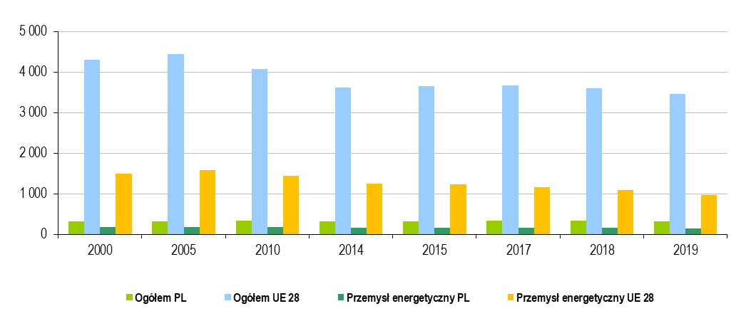
Tabl. 20. Emisje zanieczyszczeń - Polska
Wyszczególnienie |  | 2000 | 2005 | 2010 | 2011 | 2012 | 2013 | 2014 | 2015 | 2016 | 2017 | 2018 | 2019 |  | POWRÓT
CO2 [Tg] |  | 319.0 | 323.4 | 334.9 | 334.4 | 327.0 | 322.7 | 310.4 | 314.2 | 325.0 | 339.8 | 340.7 | 322.7
Procesy spalania w sektorze produkcji i transformacji energii |  | 176.3 | 177.3 | 172.3 | 173.7 | 168.5 | 169.1 | 159.8 | 162.6 | 162.4 | 164.6 | 162.5 | 149.9
CO [Gg] |  | 3,355.6 | 3,089.4 | 3,077.3 | 2,781.5 | 2,787.4 | 2,657.5 | 2,386.6 | 2,342.6 | 2,456.5 | 2,390.3 | 2,339.1 | 2,112.0
Procesy spalania w sektorze produkcji i transformacji energii |  | 52.1 | 42.2 | 59.4 | 61.7 | 59.4 | 64.1 | 63.1 | 62.8 | 63.3 | 60.7 | 62.2 | 53.2
SOx [Gg] |  | 1,410.7 | 1,171.6 | 874.6 | 836.5 | 803.1 | 768.1 | 723.7 | 711.5 | 590.7 | 525.5 | 501.9 | 427.0
Procesy spalania w sektorze produkcji i transformacji energii |  | 1,015.2 | 865.0 | 545.4 | 515.8 | 485.5 | 456.7 | 425.6 | 422.2 | 296.8 | 273.9 | 255.5 | 211.3
NOx [Gg] |  | 851.8 | 869.5 | 887.9 | 871.7 | 835.9 | 795.8 | 746.6 | 725.3 | 742.2 | 779.5 | 761.7 | 681.5
Procesy spalania w sektorze produkcji i transformacji energii |  | 304.0 | 307.9 | 297.5 | 284.4 | 270.8 | 263.8 | 236.7 | 227.2 | 204.1 | 181.9 | 159.7 | 141.4
Hg [Gg] |  | 0.011 | 0.011 | 0.010 | 0.010 | 0.010 | 0.010 | 0.010 | 0.010 | 0.009 | 0.009 | 0.009 | 0.008
Procesy spalania w sektorze produkcji i transformacji energii |  | 0.007 | 0.007 | 0.006 | 0.006 | 0.006 | 0.006 | 0.005 | 0.005 | 0.005 | 0.006 | 0.005 | 0.005

Tabl. 21. Wskaźniki emisji zanieczyszczeń dla energetyki zawodowej* - Polska
Wyszczególnienie | 2000 | 2005 | 2010 | 2011 | 2012 | 2013 | 2014 | 2015 | 2016 | 2017 | 2018 | 2019 | 2020 |  | POWRÓT
CO2 [g/ktoe] | 10,611.2 | 10,113.4 | 10,022.7 | 10,050.6 | 9,957.6 | 9,941.3 | 9,957.6 | 9,961.1 | 9,844.8 | 9,949.5 | 9,876.2 | 9,682.0 | 9,452.5
CO [g/ktoe] | 2.559 | 2.210 | 2.675 | 2.791 | 2.675 | 2.908 | 2.908 | 3.024 | 3.024 | 3.373 | 3.489 | 3.024 | 2.849
SO2 [g/ktoe] | 60.360 | 46.171 | 25.470 | 24.539 | 22.562 | 20.585 | 20.236 | 19.538 | 11.397 | 10.700 | 9.653 | 7.327 | 7.222
NOx [g/ktoe] | 17.910 | 16.980 | 16.166 | 15.468 | 14.654 | 13.956 | 13.142 | 12.212 | 10.583 | 9.769 | 8.257 | 7.560 | 7.257
Popiół lotny [g/ktoe] | 4.536 | 2.675 | 1.512 | 1.279 | 1.163 | 1.047 | 1.047 | 0.930 | 0.814 | 0.698 | 0.582 | 0.465 | 0.395
* Dane pochodzące z badania 1.44.02 Elektroenergetyka i ciepłownictwo

Tabl. 22. Emisje zanieczyszczeń - gazy cieplarniane (ekw.CO2) [Tg]
Wyszczególnienie |  | 1995 | 2000 | 2005 | 2010 | 2011 | 2012 | 2013 | 2014 | 2015 | 2016 | 2017 | 2018 | 2019 | POWRÓT
Ogółem | PL | 445.7 | 396.3 | 404.3 | 413.1 | 412.4 | 405.2 | 401.5 | 388.8 | 392.3 | 401.1 | 416.3 | 415.9 | 394.0
 | UE 28 | 5,397.8 | 5,287.2 | 5,362.0 | 4,917.5 | 4,763.9 | 4,698.6 | 4,605.5 | 4,436.3 | 4,470.3 | 4,453.1 | 4,483.1 | 4,391.8 | 4,228.8
Przemysł energetyczny | PL | 191.4 | 177.1 | 178.1 | 173.2 | 174.6 | 169.5 | 170.0 | 160.7 | 163.5 | 163.3 | 164.9 | 163.4 | 150.7
 | UE 28 | 1,524.1 | 1,511.2 | 1,599.2 | 1,450.9 | 1,425.2 | 1,417.9 | 1,342.3 | 1,258.2 | 1,245.2 | 1,197.9 | 1,179.3 | 1,110.1 | 986.9

Tabl. 23. Emisje zanieczyszczeń - dwutlenek węgla (CO2) [Tg]
Wyszczególnienie |  | 1995 | 2000 | 2005 | 2010 | 2011 | 2012 | 2013 | 2014 | 2015 | 2016 | 2017 | 2018 | 2019 | POWRÓT
Ogółem | PL | 363.2 | 319.0 | 323.4 | 334.9 | 334.4 | 327.0 | 322.7 | 310.4 | 314.2 | 325.0 | 339.1 | 340.7 | 322.7
 | UE 28 | 4,304.9 | 4,298.1 | 4,438.9 | 4,073.9 | 3,932.7 | 3,871.8 | 3,785.4 | 3,618.1 | 3,656.3 | 3,646.0 | 3,674.1 | 3,598.0 | 3,457.8
Przemysł energetyczny | PL | 190.5 | 176.3 | 177.3 | 172.3 | 173.7 | 168.5 | 169.1 | 159.8 | 162.6 | 162.4 | 164.0 | 162.5 | 149.9
 | UE 28 | 1,514.8 | 1,501.9 | 1,588.4 | 1,439.2 | 1,413.3 | 1,405.9 | 1,330.3 | 1,246.5 | 1,233.2 | 1,186.1 | 1,167.3 | 1,098.7 | 975.8

Wykres 2. Emisje zanieczyszczeń - gazy cieplarniane (ekw.CO2) [Tg]
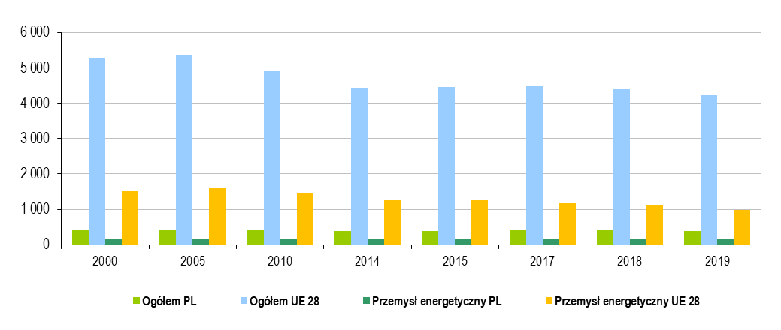

Wykres 3. Emisje zanieczyszczeń - dwutlenek węgla (CO2) [Tg] |  |  |  |  |  |  |  | POWRÓT

